Sheet1
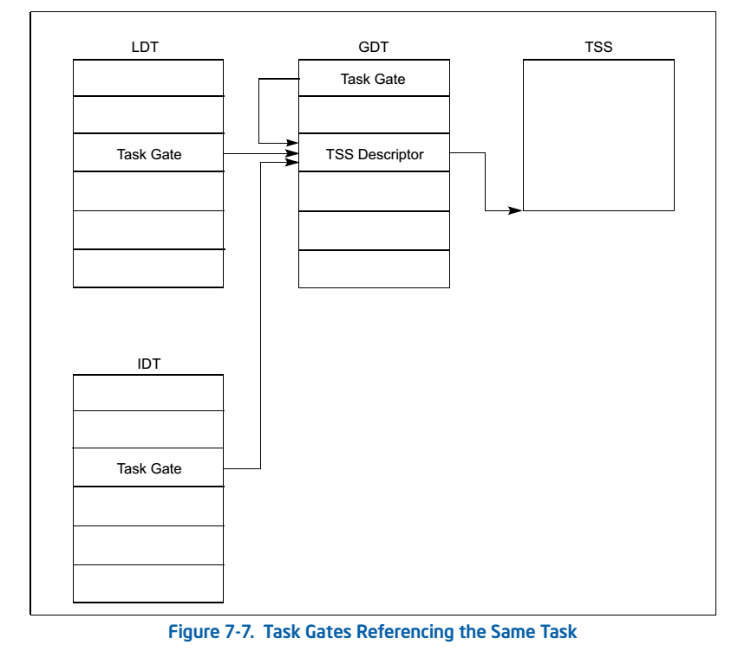
任务门
 | 前面说到，可以使用 call/jmp访问一个任务段从而实现 一次性替换大量寄存器 | 3、实验(长调用)
 | 可以通过 任务门，访问TSS， 同样可以实现该效果
 | 访问任务门的时候，这个任务门选择子指向的TSS段描述符DPL被忽略
 | 检查的是这个任务门的DPL
 |  | 4、实验(中断处理)
 | 1、任务门描述符

 | 2、可以使用 长调用、int 访问任务门，长调用时任务门在GDT，中断处理时任务门在IDT中

Sheet2
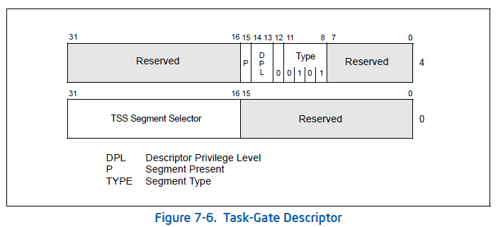

0000e500`xxxx0000 x->TSS 段选择子

